Накладная-№3
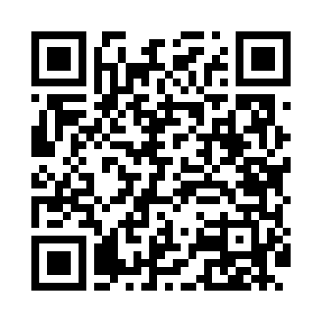
Номер товарно-транспортной накладной: |  |  | Торговый представитель: Amriyev Muhammad
Поставщик: Toshkent falcon fly 2 |  |  | Телефон торгового представителя: +998972880505
Дата отгрузки: 07.10.2025 |  |  | Контрагент: """" Klient
Дата консигнации: |  |  | Адрес:
Доставщик: |  |  | Телефон:
Телефон доставщика:
Время заказа: 07.10.2025 16:47:07
№ | Штрих-код | Название товаров (работ,услуг) | Количество | Количество в кейсе | Цена | Сумма
 |  |  | 28 |  |  | 38
1 | 6934179000681 | Миска 38 см DB-6-101 | 3 | 3 шт. | 3.50 | 10.50
2 | 6934179000551 | Металический Миска 22cm DB-6-12 | 25 | 25 шт. | 1.10 | 27.50
Итого: 38$|->UZS: 475,000.00

